Gráfico - Mínimo
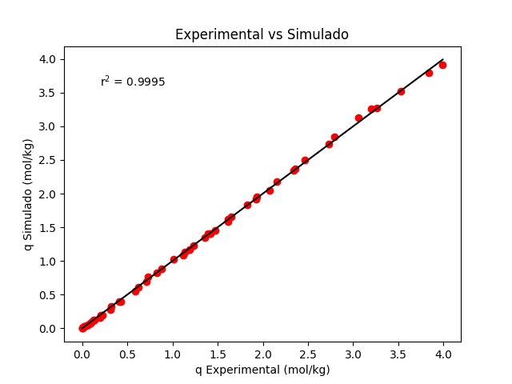
Temperatura | Pressão | q Experimental | q Simulado | qmax
298.15 | 0 | 0 | 0 | 5.8190193899
298.15 | 0.0405 | 0.024 | 0.025457046467 | K1
298.15 | 0.1203 | 0.089 | 0.074970611636 | 0.20704554469
298.15 | 0.191 | 0.131 | 0.11813615203 | K2
298.15 | 0.5515 | 0.326 | 0.32852203961 | 2105.1838298
298.15 | 1.25 | 0.712 | 0.69492007663 | Média erros absolutos
298.15 | 1.65 | 0.877 | 0.88353029986 | 0.019342270024
298.15 | 2.1 | 1.12 | 1.0797799382 | Desvio padrão
298.15 | 3.06 | 1.474 | 1.4503627722 | 0.018305094058
298.15 | 3.45 | 1.617 | 1.5848671708 | Intervalo de Confiança
298.15 | 4.25 | 1.83 | 1.8363935092 | (0,014346 , 0,024339)
298.15 | 6.31 | 2.357 | 2.3647746835
298.15 | 8.19 | 2.726 | 2.7378404308
298.15 | 10.7 | 3.06 | 3.1261385479
298.15 | 11.8 | 3.26 | 3.2670796736
298.15 | 14.1 | 3.53 | 3.5188035128
298.15 | 17.2 | 3.834 | 3.7887301294
298.15 | 18.9 | 3.991 | 3.911484465
308.15 | 0 | 0 | 0
308.15 | 0.0525 | 0.022 | 0.026238636788
308.15 | 0.1115 | 0.064 | 0.055444905844
308.15 | 0.204 | 0.109 | 0.10064623477
308.15 | 0.4007 | 0.21 | 0.19444807279
308.15 | 0.8516 | 0.415 | 0.39828047468
308.15 | 1.35 | 0.623 | 0.60705755484
308.15 | 1.9 | 0.823 | 0.8195450273
308.15 | 2.8 | 1.133 | 1.1322167386
308.15 | 3.1 | 1.232 | 1.2279271123
308.15 | 3.5 | 1.36 | 1.3496213776
308.15 | 4.45 | 1.618 | 1.6143205598
308.15 | 5.85 | 1.931 | 1.9518425194
308.15 | 6.95 | 2.154 | 2.1812795064
308.15 | 7.8 | 2.341 | 2.3407424559
308.15 | 8.75 | 2.466 | 2.5031942281
308.15 | 11.1 | 2.792 | 2.8466049965
308.15 | 14.8 | 3.201 | 3.2633420943
323.15 | 0 | 0 | 0
323.15 | 0.0603 | 0.017 | 0.021963369548
323.15 | 0.1215 | 0.052 | 0.044085669611
323.15 | 0.22 | 0.09 | 0.079338608582
323.15 | 0.3302 | 0.14 | 0.11827228939
323.15 | 0.4612 | 0.196 | 0.16387296532
323.15 | 0.5505 | 0.227 | 0.194542122
323.15 | 0.801 | 0.312 | 0.2788249804
323.15 | 1.15 | 0.432 | 0.39212402175
323.15 | 1.65 | 0.59 | 0.54659820384
323.15 | 2.4 | 0.731 | 0.76249577421
323.15 | 3.4 | 1.009 | 1.0242788157
323.15 | 4 | 1.193 | 1.1687298687
323.15 | 5.1 | 1.423 | 1.4121344479
323.15 | 5.05 | 1.395 | 1.4016247006
323.15 | 6.35 | 1.653 | 1.6595376424
323.15 | 7.8 | 1.929 | 1.9138521951
323.15 | 8.65 | 2.077 | 2.0489752179

